Sheet1
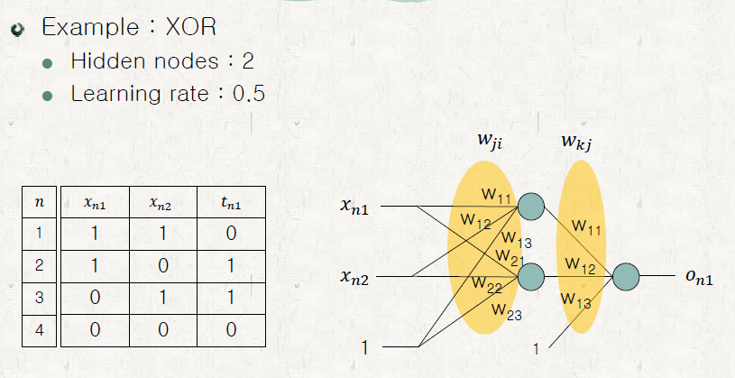

n | x_n1 | x_n2 | x_n3 | t_n1 |  | net_n1 | net_n2 |  | h_n1 | h_n2 | h_n3 | net_n1 |  | o_nk |  | w11 | -0.089 | w11o | 0.056
1 | 1 | 1 | 1 | 0 |  | 0.0310 | 0.0180 |  | 0.5077 | 0.5045 | 1 | 0.0782 |  | 0.5195 |  | w12 | 0.028 | w12o | 0.067
2 | 1 | 0 | 1 | 1 |  | 0.0030 | 0.0880 |  | 0.5007 | 0.5220 | 1 | 0.0790 |  | 0.5197 |  | w13 | 0.092 | w13o | 0.016
3 | 0 | 1 | 1 | 1 |  | 0.1200 | -0.0800 |  | 0.5300 | 0.4800 | 1 | 0.0778 |  | 0.5194
4 | 0 | 0 | 1 | 0 |  | 0.0920 | -0.0100 |  | 0.5230 | 0.4975 | 1 | 0.0786 |  | 0.5196 |  | w21 | 0.098
 |  |  |  |  |  |  |  |  |  |  |  |  |  |  |  | w22 | -0.07
 |  |  |  |  |  |  |  |  |  |  |  |  |  |  |  | w23 | -0.01

 | j=3 | j=2 | j=1 |  | i=3 | i=2 | i=1 | i=3 | i=2 | i=1 |  | train result
 | k=1 | k=1 | k=1 |  | j=2 | j=2 | j=2 | j=1 | j=1 | j=1
n | dEn/ dw13o | dEn/ dw12o | dEn/ dw11o |  | dEn/ dw23 | dEn/ dw22 | dEn/ dw21 | dEn/ dw13 | dEn/ dw12 | dEn/ dw11 |  | w11 | -0.089137847533 |  | w11o | 0.046216668831
 |  |  |  |  |  |  |  |  |  |  |  | w12 | 0.02792907193 |  | s12o | 0.062097557467
1 | 0.1297 | 0.0654 | 0.0658 |  | 0.0022 | 0.0022 | 0.0022 | 0.0018 | 0.0018 | 0.0018 |  | w13 | 0.091931533913 |  | w13o | 0.010957343644
2 | -0.1199 | -0.0626 | -0.0600 |  | -0.0020 | 0.0000 | -0.0020 | -0.0017 | 0.0000 | -0.0017
3 | -0.1200 | -0.0576 | -0.0636 |  | -0.0020 | -0.0020 | 0.0000 | -0.0017 | -0.0017 | 0.0000 |  | w21 | 0.097832697461
4 | 0.1297 | 0.0645 | 0.0678 |  | 0.0022 | 0.0000 | 0.0000 | 0.0018 | 0.0000 | 0.0000 |  | w22 | -0.070083030991
 |  |  |  |  |  |  |  |  |  |  |  | w23 | -0.010084026633
dE/dW | 0.0196 | 0.0098 | 0.0101 | dE/dW | 0.0003 | 0.0002 | 0.0002 | 0.0003 | 0.0001 | 0.0001

n | x_n1 | x_n2 | x_n3 | t_n1 |  | net_n1 | net_n2 |  | h_n1 | h_n2 | h_n3 | net_n1 |  | o_nk |  | w11 | -0.089137847533 | w11o | 0.046216668831
1 | 1 | 1 | 1 | 0 |  | 0.0307 | 0.0177 |  | 0.5077 | 0.5044 | 1 | 0.0657 |  | 0.5164 |  | w12 | 0.02792907193 | w12o | 0.062097557467
2 | 1 | 0 | 1 | 1 |  | 0.0028 | 0.0877 |  | 0.5007 | 0.5219 | 1 | 0.0665 |  | 0.5166 |  | w13 | 0.091931533913 | w13o | 0.010957343644
3 | 0 | 1 | 1 | 1 |  | 0.1199 | -0.0802 |  | 0.5299 | 0.4800 | 1 | 0.0653 |  | 0.5163
4 | 0 | 0 | 1 | 0 |  | 0.0919 | -0.0101 |  | 0.5230 | 0.4975 | 1 | 0.0660 |  | 0.5165 |  | w21 | 0.097832697461
 |  |  |  |  |  |  |  |  |  |  |  |  |  |  |  | w22 | -0.070083030991
 |  |  |  |  |  |  |  |  |  |  |  |  |  |  |  | w23 | -0.010084026633

 | j=3 | j=2 | j=1 |  | i=3 | i=2 | i=1 | i=3 | i=2 | i=1 |  | train result
 | k=1 | k=1 | k=1 |  | j=2 | j=2 | j=2 | j=1 | j=1 | j=1
n | dEn/ dw13o | dEn/ dw12o | dEn/ dw11o |  | dEn/ dw23 | dEn/ dw22 | dEn/ dw21 | dEn/ dw13 | dEn/ dw12 | dEn/ dw11 |  | w11 | -0.089253886506 |  | w11o | 0.03799341084
 |  |  |  |  |  |  |  |  |  |  |  | w12 | 0.027869039746 |  | s12o | 0.05797709477
1 | 0.1290 | 0.0651 | 0.0655 |  | 0.0022 | 0.0022 | 0.0022 | 0.0018 | 0.0018 | 0.0018 |  | w13 | 0.091873947299 |  | w13o | 0.0067191032614
2 | -0.1207 | -0.0630 | -0.0604 |  | -0.0020 | 0.0000 | -0.0020 | -0.0017 | 0.0000 | -0.0017
3 | -0.1208 | -0.0580 | -0.0640 |  | -0.0020 | -0.0020 | 0.0000 | -0.0017 | -0.0017 | 0.0000 |  | w21 | 0.097691502388
4 | 0.1290 | 0.0642 | 0.0675 |  | 0.0022 | 0.0000 | 0.0000 | 0.0018 | 0.0000 | 0.0000 |  | w22 | -0.070153024642
 |  |  |  |  |  |  |  |  |  |  |  | w23 | -0.010155037055
dE/dW | 0.0164 | 0.0082 | 0.0085 | dE/dW | 0.0003 | 0.0001 | 0.0001 | 0.0002 | 0.0001 | 0.0001

